Portada
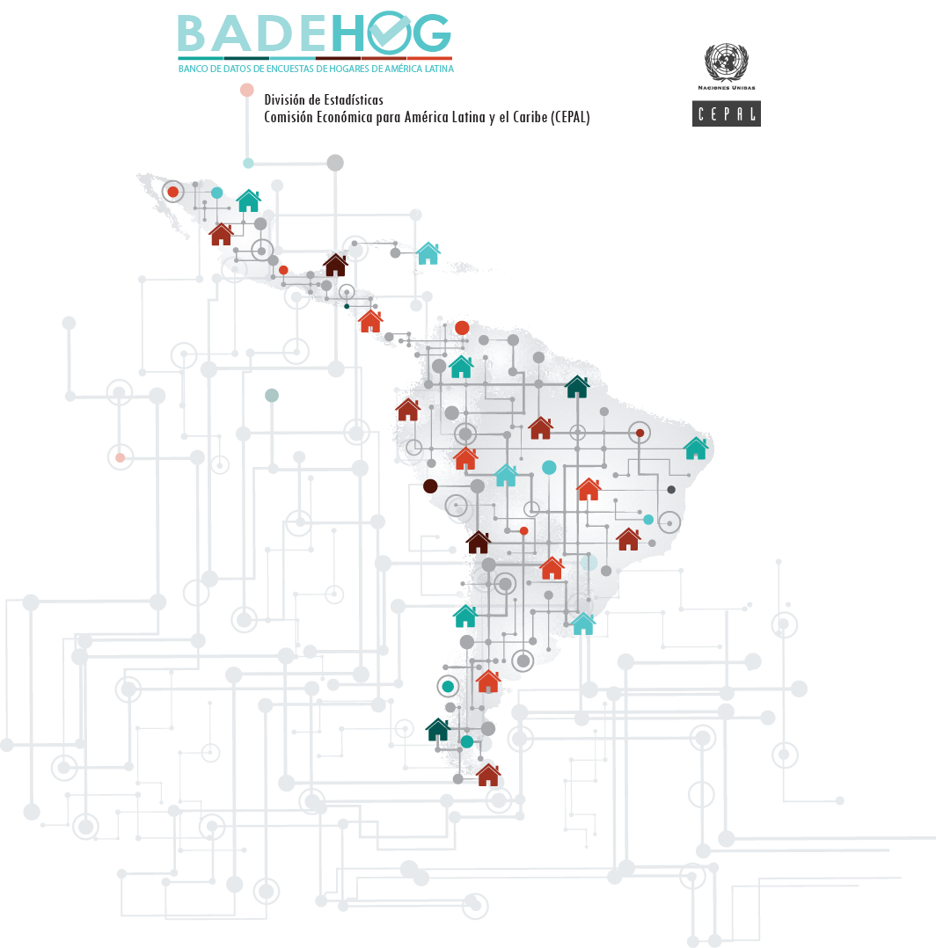

Rep. Dominicana

Encuesta Nacional Continua de Fuerza de Trabajo 2020

Diccionario país

